BDC FR
BON DE COMMANDE LEONIDAS : ENTREPRISES, ASSOCIATIONS & COLLECTIVITÉS |  |  | NOËL 2025
Vos coordonnées : Société: Adresse : Code postal : Nom du contact : Mail : Tél : |  |  | Nos coordonnées : LEONIDAS AGEN / LE PASSAGE D’AGEN 0664250128 Date limite réception de commande : Code Clt :

Article |  | Code article | Prix public TTC / pce (€) | Prix TTC unitaire Entreprises conseillés (€) | Quantité (U) | TOTAL TTC (€)
Les ballotins sous fourreau & sans alcool
 | Ballotin assorti - 250g | 5003527 | 14.58 € | 10.95 € |  | - €
 | Ballotin assorti - 375g | 5003531 | 21.86 € | 16.40 € |  | - €
 | Ballotin assorti - 500g | 5003533 | 29.15 € | 21.85 € |  | - €
 | Ballotin assorti - 750g | 5004251 | 43.73 € | 32.00 € |  | - €
 | Ballotin assorti - 1 kg | 5003535 | 58.30 € | 42.00 € |  | - €
Cornets, cônes & minis ballotins
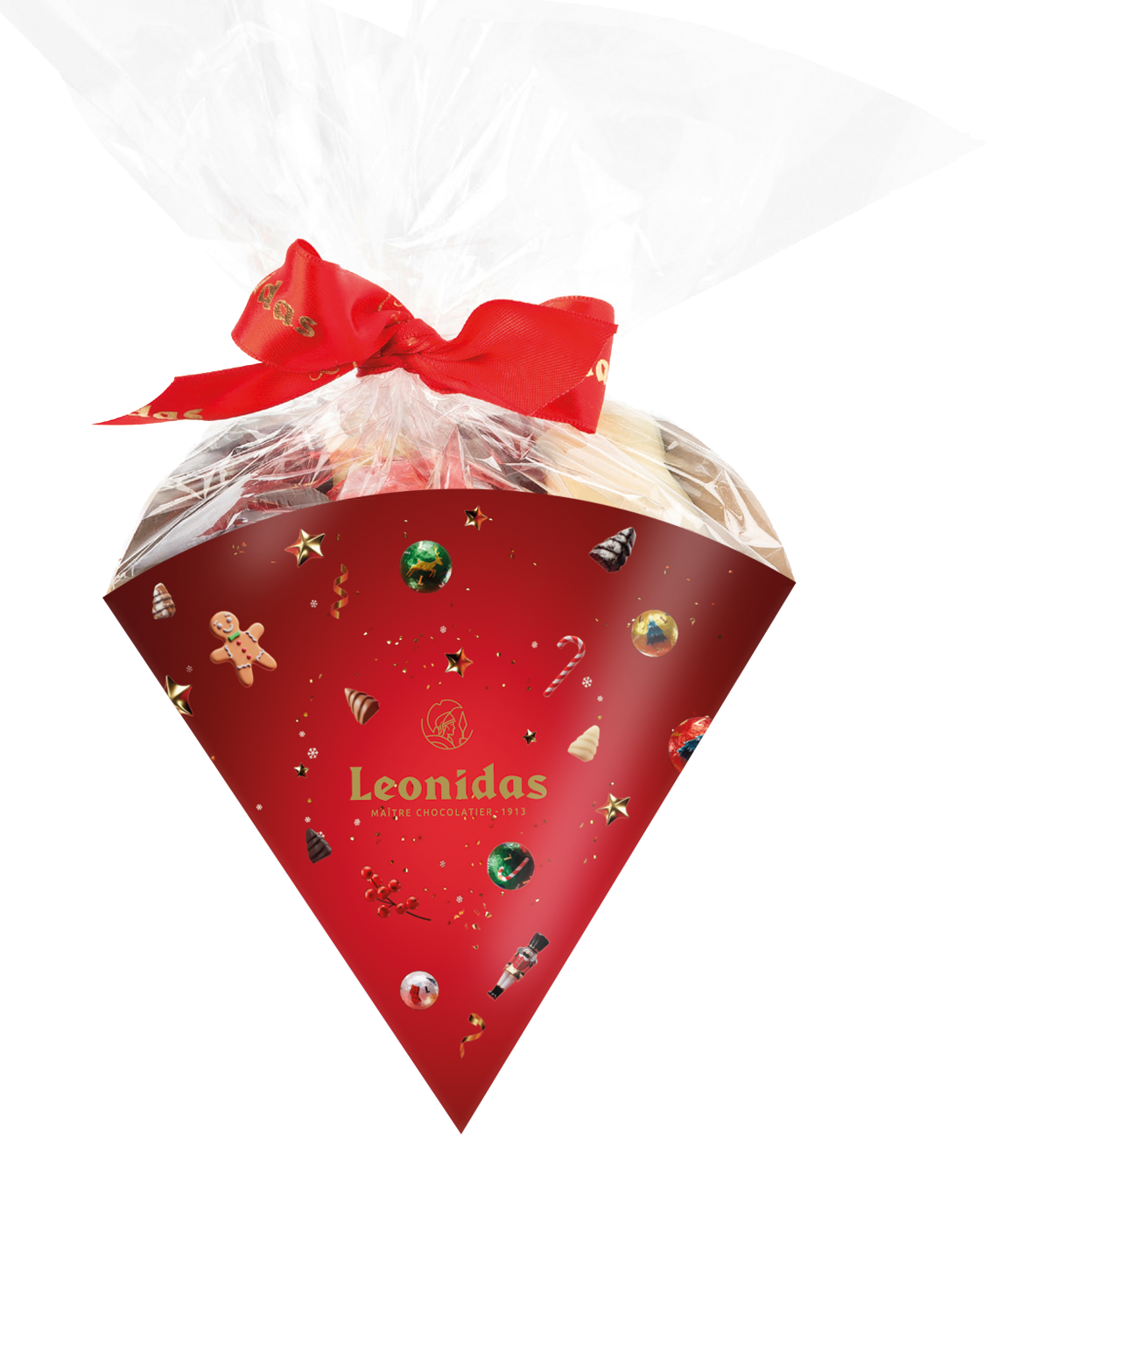 | Cône chocolats - 300g | 5003894 | 20.50 € | 15.90 € |  | - €
 | Cône guimauves - 170g | 5003937 | 15.50 € | 12.30 € |  | - €
 | Papillon rouge - 3 pièces | 5003943 | 3.90 € | 3.50 € |  | - €
 | Mini ballotin - 2 pièces | 5002962 | 3.50 € | 3.10 € |  | - €
 | Mini ballotin - 4 pièces | 5002960 | 6.50 € | 5.70 € |  | - €
 | Mini ballotin - 6 pièces | 5002056 | 9.00 € | 7.90 € |  | - €
Plaisir d'offrir - Les coffrets & boîtes cadeaux à partager
 | Coffret vert Carré 22 pcs - 300g | 5004139 | 25.90 € | 20.70 € |  | - €
 | Coffret vert rectangulaire 20 pcs - 255g | 5003855 | 25.90 € | 20.70 € |  | - €
 | Coffret Sapins 20 pcs - 200g | 5003727 | 21.50 € | 17.00 € |  | - €
 | Coffret truffes 12 pcs - 140g | 5004455 | 15.90 € | 15.90 € |  | - €
 | Coffret rond double 26 pcs - 360g | 5004592 | 35.90 € | 28.30 € |  | - €
 | Coffret rouge carré 44 pcs - 600g | 5003879 | 43.90 € | 34.70 € |  | - €
 | Coffret rouge carré 22 pcs - 300g | 5003880 | 25.90 € | 20.70 € |  | - €
Les spécialités
 | Cube orangettes - 250g | 5003540 | 20.00 € | 15.90 € |  | - €
 | Cube mendiants - 250g | 5003541 | 20.00 € | 15.90 € |  | - €
 | Coffret Gianduja 36 pcs - 375g NEW | 5004640 | 26.50 € | 21.00 € |  | - €
 | Coffret Napolitains 24 pcs - 150g | 5004588 | 15.90 € | 12.70 € |  | - €
 | Coffret Napolitains 54 pcs - 335g | 5004589 | 29.90 € | 23.90 € |  | - €
 | Cube pâte d'amandes en forme de fruits - 250g | 5003538 | 20.00 € | 15.90 € |  | - €
 | Cube pâte de fruits - 250g | 5003537 | 19.00 € | 13.60 € |  | - €
 | Cube pâte d’amandes en formes de fruits - 500g | 5003544 | 34.00 € | 24.20 € |  | - €
 | Cube pâte de fruits - 500g | 5003542 | 33.00 € | 23.50 € |  | - €
Les boules de Noël
 | Réglette Boules de Noël 10 boules - 115g | 5003854 | 9.90 € | 7.80 € |  | - €
 | Boule de Noël métal 20 boules - 230g | 5004625 | 18.90 € | 15.00 € |  | - €
 | Cylindre métal 36 boules - 420g | 5004624 | 30.00 € | 24.00 € |  | - €
Le plaisir des enfants
 | Lollipop ours noir / lait - 30-35g | 4003530 | 3.10 € | 2.90 € |  | - €
 | Lolipop bonhomme de neige / Père Noel* - 30-35g | 4003518 | 3.10 € | 2.90 € |  | - €
 | Lollipop panda/licorne/dinosaure * - 30-35g NEW | TBC | 3.10 € | 2.90 € |  | - €
 | Boîte sujets animaux fourrés - 155g | 5004629 | 15.90 € | 14.20 € |  | - €
 | Cube oursons guimauve Lait - 8 pièces | 5004605 | 20.00 € | 17.80 € |  | - €
 | Crayons de couleur - 72g | 4003549 | 7.80 € | 6.80 € |  | - €
 | Ballotin enfants - 16 figurines de Noël Lait - 240g | 5004405 | 23.00 € | 16.60 € |  | - €
 | Cube enfants boules de Noël - 200g | 5004404 | 15.90 € | 11.30 € |  | - €
 | Sachet creux Renne lait multicolor 50g | 5004402 | 5.90 € | 4.30 € |  | - €
 | Sachet creux Renne noir multicolor 50g | 5004403 | 5.90 € | 4.30 € |  | - €
 | Sachet creux Père Noël Lait multicolor 70g | 5004401 | 7.20 € | 5.20 € |  | - €
 | * Attention la Lollipop fournie pourra varier en fonction des disponibilités au moment de la commande
Sacs
 | Sac petit modèle | 6111313 |  | 0.50 € |  | - €
 | Sac grand modèle | 6110054 |  | 0.75 € |  | - €
TOTAL en € TTC : |  |  |  |  | - €
Date de livraison ou d'enlèvement souhaité : |  |  | Date & signature / Cachet de l'entreprise :
Adresse de livraison si différentes coordonnées :

